ft4
0.103 | 0.784 | 0.702 | 0.719 | 0.851 | 1.372 | 1.192 | 1.247 | 1.548 | 0.513 | 0.661 | 0.655
0.421 | 0.71 | 0.649 | 0.554 | 0.799 | 1.401 | 1.257 | 1.191 | 1.49 | 0.513 | 0.646 | 0.71
0.898 | 0.796 | 0.834 | 0.555 | 0.651 | 1.444 | 1.597 | 1.083 | 1.521 | 0.672 | 0.479 | 0.727
1.289 | 0.56 | 0.739 | 0.535 | 0.722 | 1.366 | 1.565 | 1.051 | 1.406 | 0.512 | 0.444 | 0.776
1.583 | 0.547 | 0.608 | 0.682 | 1.595 | 1.464 | 1.394 | 1.26 | 0.491 | 0.538 | 0.634 | 0.387
1.763 | 0.561 | 0.634 | 0.778 | 1.505 | 1.385 | 1.332 | 1.15 | 0.434 | 0.517 | 0.642 | 0.494
1.87 | 0.629 | 0.675 | 0.675 | 1.111 | 1.272 | 1.563 | 1.45 | 0.954 | 0.74 | 0.797 | 0.472
2.466 | 0.669 | 0.719 | 0.684 | 1.083 | 1.223 | 1.613 | 1.427 | 0.656 | 0.68 | 0.734 | 0.409

ft4
0.103 | 100
0.421 | 50
0.898 | 25
1.289 | 12.5
1.583 | 6.25
1.763 | 3.13
1.87 | 1.56
2.466 | 0
 | abs | expected | result
std1 | 0.103 | 100 | 90.376252615
std2 | 0.421 | 50 | 62.040907135
std3 | 0.898 | 25 | 29.29698694
std4 | 1.289 | 12.5 | 11.190732935
std5 | 1.583 | 6.25 | 2.759083415
std6 | 1.763 | 3.13
std7 | 1.87 | 1.56
blank | 2.466 | 0 | 4.18160966

 |  |  |  |  |  |  |  | concentratıon( pg/ml)

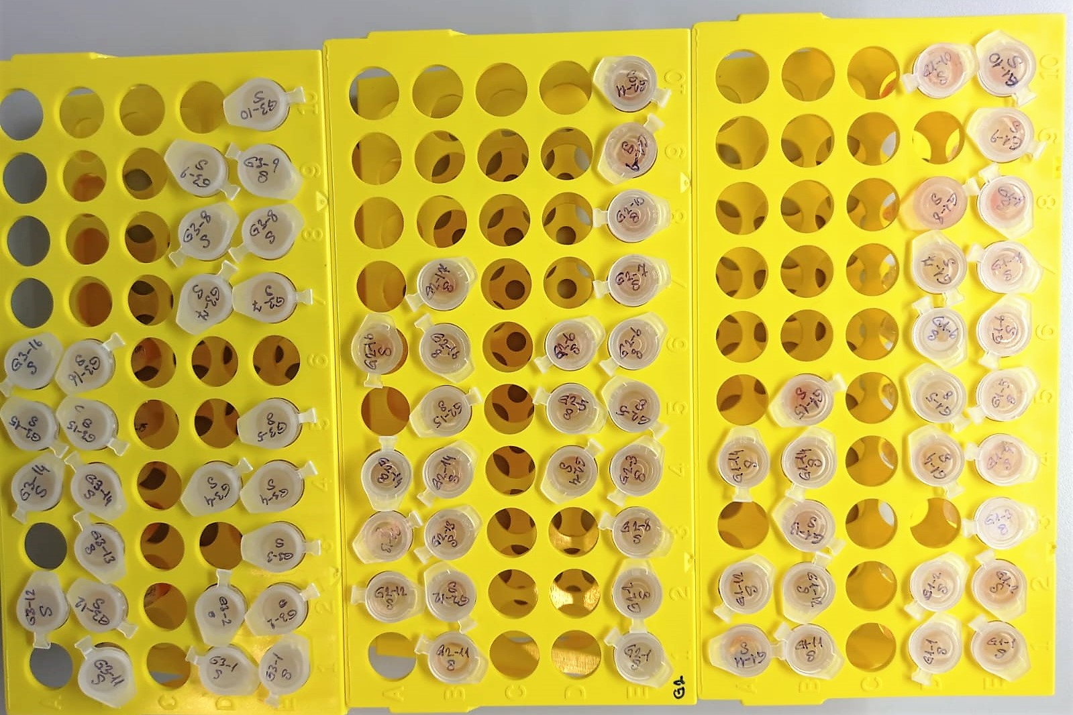
Numune | abs. | result
G1-1 | 0.784 | 36.05761216
G1-1 | 0.71 | 40.8041135
G1-2 | 0.796 | 35.31446776
G1-2 | 0.56 | 51.290096
G1-3 | 0.547 | 52.253413615
G1-3 | 0.561 | 51.216354935
G1-4 | 0.629 | 46.322711135
G1-4 | 0.669 | 43.555272335
G1-5 | 0.702 | 41.33413094
G1-5 | 0.649 | 44.928697735
G1-6 | 0.834 | 33.01007366
G1-6 | 0.739 | 38.910413935
G1-7 | 0.608 | 47.80858304
G1-7 | 0.634 | 45.97227766
G1-8 | 0.675 | 43.147259375
G1-8 | 0.719 | 40.211781335
G1-9 | 0.719 | 40.211781335
G1-9 | 0.554 | 51.73362326
G1-10 | 0.555 | 51.659573375
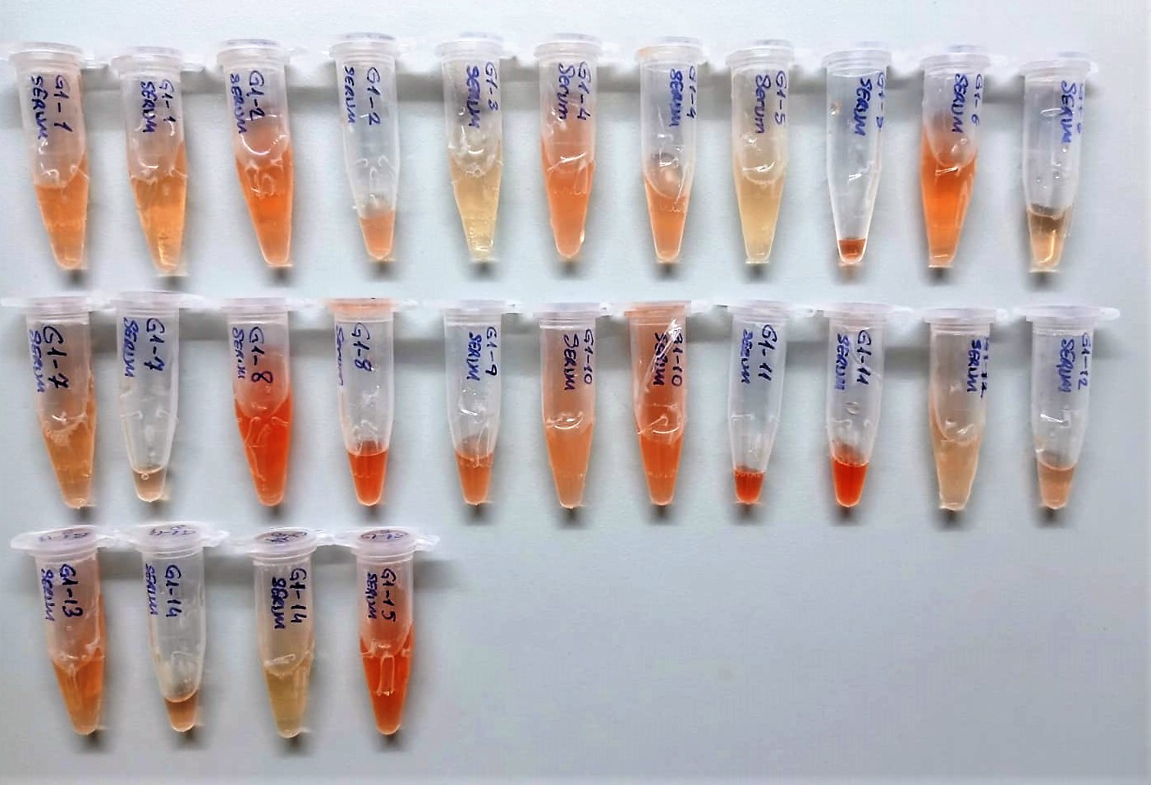
G1-10 | 0.535 | 53.150350375
G1-12 | 0.682 | 42.67358614
G1-12 | 0.778 | 36.43196374
G1-13 | 0.675 | 43.147259375
G1-13 | 0.684 | 42.53871416
G1-14 | 0.851 | 32.003222735
G1-14 | 0.799 | 35.129839735
G1-15 | 0.651 | 44.790428735
G1-15 | 0.722 | 40.01526374
G2-1 | 1.595 | 2.509433375
G2-1 | 1.505 | 4.562468375
G2-2 | 1.111 | 18.457760935
G2-2 | 1.083 | 19.749328415
G2-3 | 1.372 | 8.35967224
G2-3 | 1.401 | 7.454093735
G2-4 | 1.444 | 6.19101496
G2-4 | 1.366 | 8.55243766
G2-5 | 1.464 | 5.63596256
G2-5 | 1.385 | 7.948370375
G2-7 | 1.272 | 11.81433824
G2-7 | 1.223 | 13.695015815
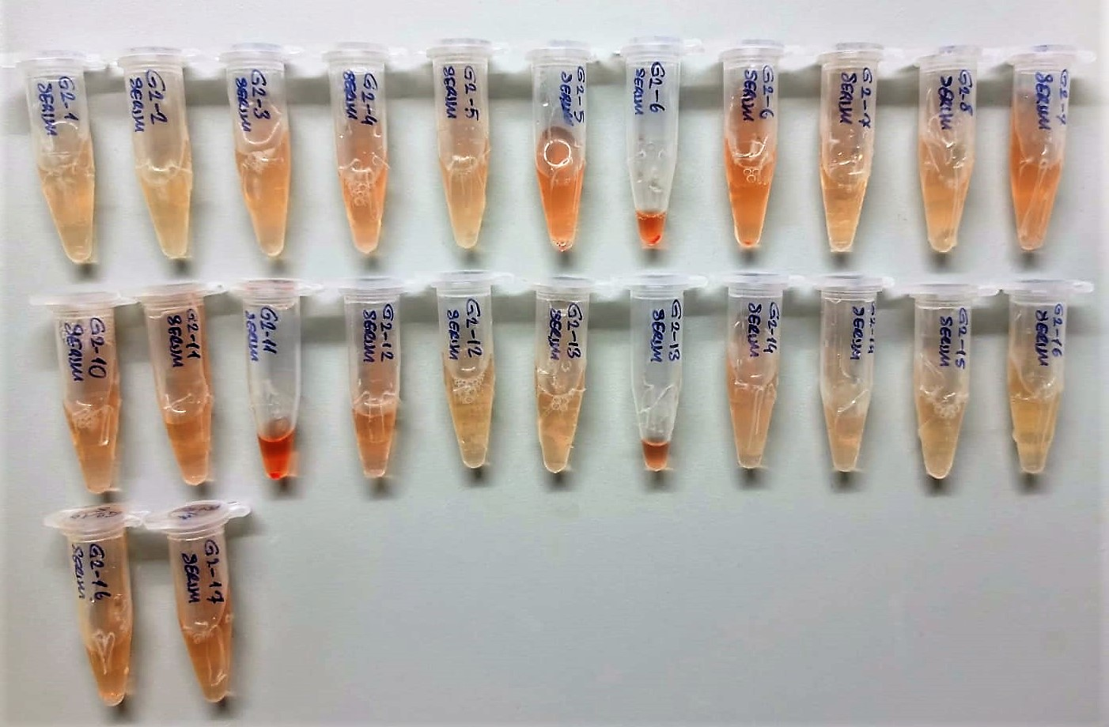
G2-8 | 1.192 | 14.94865504
G2-8 | 1.257 | 12.376931015
G2-9 | 1.597 | 2.468545615
G2-9 | 1.565 | 3.147455375
G2-10 | 1.394 | 7.66871846
G2-10 | 1.332 | 9.67977464
G2-11 | 1.563 | 3.191637215
G2-11 | 1.613 | 2.148855215
G2-12 | 1.247 | 12.758426615
G2-12 | 1.191 | 14.989918535
G2-13 | 1.083 | 19.749328415
G2-13 | 1.051 | 21.274816735
G2-14 | 1.26 | 12.263486
G2-14 | 1.15 | 16.7260375
G2-15 | 1.45 | 6.0223375
G2-15 | 1.427 | 6.678996815
G2-16 | 1.548 | 3.52956344
G2-16 | 1.49 | 4.9451735
G2-17 | 1.521 | 4.167014135
G2-17 | 1.406 | 7.30233446
G3-1 | 0.491 | 56.502529535
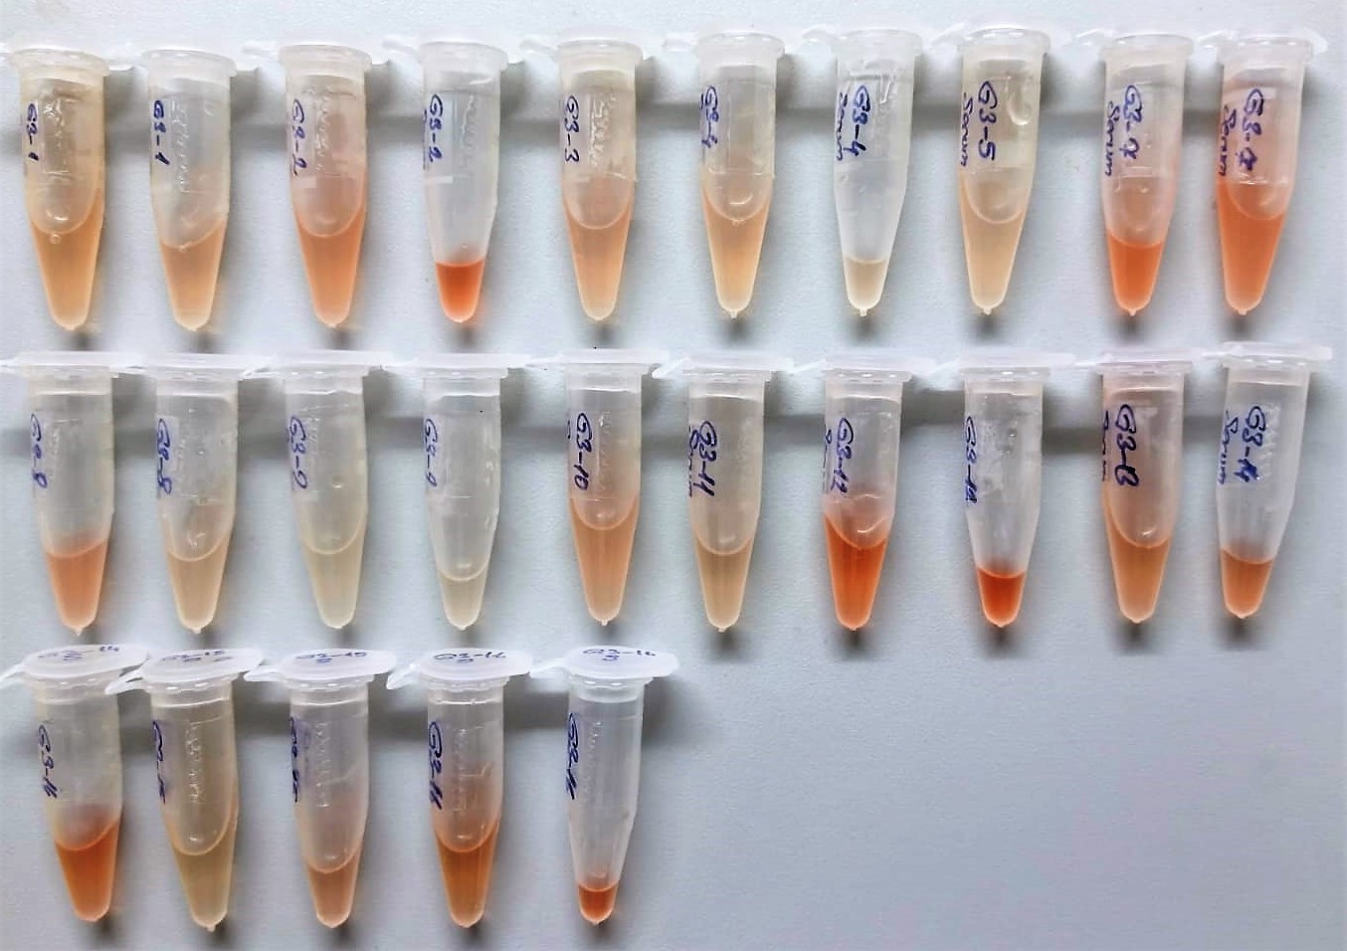
G3-1 | 0.434 | 60.99328166
G3-2 | 0.954 | 26.22097526
G3-2 | 0.656 | 44.44565696
G3-3 | 0.513 | 54.813984215
G3-3 | 0.513 | 54.813984215
G3-4 | 0.672 | 43.35103424
G3-4 | 0.512 | 54.89019584
G3-5 | 0.538 | 52.92542134
G3-5 | 0.517 | 54.509652415
G3-7 | 0.74 | 38.845886
G3-7 | 0.68 | 42.808664
G3-8 | 0.661 | 44.102171935
G3-8 | 0.646 | 45.13648726
G3-9 | 0.479 | 57.434054135
G3-9 | 0.444 | 60.19333496
G3-10 | 0.634 | 45.97227766
G3-10 | 0.642 | 45.41426054
G3-11 | 0.797 | 35.252873615
G3-11 | 0.734 | 39.23382566
G3-12 | 0.655 | 44.514508375
G3-12 | 0.71 | 40.8041135
G3-14 | 0.727 | 39.688763815
G3-14 | 0.776 | 36.55715936
G3-15 | 0.387 | 64.821975215
G3-15 | 0.494 | 56.27080646
G3-16 | 0.472 | 57.98086624
G3-16 | 0.409 | 63.015666535

NOT: Playedlerde standartlar hariç 44 numunelik(duplike çalışmak için) yer olduğu için her gruptan bir adet numune çıkarıldı.
Çıkarılan numunler: (G1-11),(G2-6),(G3-13)

Not: (G1-9) nolu numuneye (G1-10) nolu numuneden takviye edildi.

ft3
0.181 | 0.884 | 0.729 | 0.621 | 0.96 | 1.384 | 1.307 | 1.486 | 1.631 | 0.518 | 0.67 | 1.009
0.321 | 0.791 | 0.743 | 0.61 | 0.854 | 1.362 | 1.319 | 1.349 | 1.638 | 0.563 | 0.722 | 0.868
0.836 | 0.536 | 0.784 | 0.572 | 0.707 | 1.412 | 1.613 | 1.155 | 1.413 | 0.642 | 0.651 | 0.823
1.279 | 0.571 | 0.722 | 0.572 | 0.642 | 1.3 | 1.509 | 1.117 | 1.37 | 0.59 | 0.597 | 0.884
1.519 | 0.585 | 0.627 | 0.695 | 1.333 | 1.28 | 1.221 | 1.213 | 0.503 | 0.489 | 0.657 | 0.506
1.783 | 0.513 | 0.65 | 0.651 | 1.52 | 1.324 | 1.314 | 1.179 | 0.485 | 0.501 | 0.664 | 0.52
2.212 | 0.665 | 0.772 | 0.78 | 1.085 | 1.501 | 1.369 | 1.328 | 0.64 | 0.668 | 0.761 | 0.811
2.788 | 0.639 | 0.73 | 0.819 | 0.982 | 1.252 | 1.404 | 1.278 | 0.613 | 0.661 | 0.737 | 0.913

ft3
0.181 | 100
0.321 | 50
0.836 | 25
1.279 | 12.5
1.519 | 6.25
1.783 | 3.13
2.212 | 1.56
2.788 | 0
 | abs | expected | result
std1 | 0.181 | 100 | 80.152973026
std2 | 0.321 | 50 | 68.563455506
std3 | 0.836 | 25 | 33.306535936
std4 | 1.279 | 12.5 | 12.258538306
std5 | 1.519 | 6.25 | 4.439834626
std6 | 1.783 | 3.13
std7 | 2.212 | 1.56
blank | 2.788 | 0 | 4.970101504

 |  |  |  |  |  |  | concentratıon(pg/ml)

Numune | abs | result
G1-1 | 0.884 | 30.611360896
G1-1 | 0.791 | 35.924771746
G1-2 | 0.536 | 52.434190336
G1-2 | 0.571 | 49.999823506
G1-3 | 0.585 | 49.04107685
G1-3 | 0.513 | 54.063086354
G1-4 | 0.665 | 43.72695685
G1-4 | 0.639 | 45.423345986
G1-5 | 0.729 | 39.677177906
G1-5 | 0.743 | 38.815166434
G1-6 | 0.784 | 36.340012096
G1-6 | 0.722 | 40.111397944
G1-7 | 0.627 | 46.216265714
G1-7 | 0.65 | 44.702035
G1-8 | 0.772 | 37.056838144
G1-8 | 0.73 | 39.6153214
G1-9 | 0.621 | 46.615087106
G1-9 | 0.61 | 47.3503486
G1-10 | 0.572 | 49.931057344
G1-10 | 0.572 | 49.931057344
G1-12 | 0.695 | 41.80631965
G1-12 | 0.651 | 44.636723666
G1-13 | 0.78 | 36.5782544
G1-13 | 0.819 | 34.285239026
G1-14 | 0.96 | 26.5500656
G1-14 | 0.854 | 32.284037656
G1-15 | 0.707 | 41.049085234
G1-15 | 0.642 | 45.226100024
G2-1 | 1.333 | 10.279707874
G2-1 | 1.52 | 4.4125264
G2-2 | 1.085 | 20.41968685
G2-2 | 0.982 | 25.421570584
G2-3 | 1.384 | 8.527904896
G2-3 | 1.362 | 9.269634104
G2-4 | 1.412 | 7.614498304
G2-4 | 1.3 | 11.47384
G2-5 | 1.28 | 12.2207344
G2-5 | 1.324 | 10.600657216
G2-7 | 1.501 | 4.938860866
G2-7 | 1.252 | 13.295774464
G2-8 | 1.307 | 11.216559634
G2-8 | 1.319 | 10.780493026
G2-9 | 1.613 | 2.064013954
G2-9 | 1.509 | 4.715322146
G2-10 | 1.221 | 14.525990306
G2-10 | 1.314 | 10.961422136
G2-11 | 1.369 | 9.031333426
G2-11 | 1.404 | 7.871973056
G2-12 | 1.486 | 5.365539736
G2-12 | 1.349 | 9.717877666
G2-13 | 1.155 | 17.28514565
G2-13 | 1.117 | 18.960164674
G2-14 | 1.213 | 14.850287554
G2-14 | 1.179 | 16.259775506
G2-15 | 1.328 | 10.457575744
G2-15 | 1.278 | 12.296385944
G2-16 | 1.631 | 1.653151426
G2-16 | 1.638 | 1.497198104
G2-17 | 1.413 | 7.582510754
G2-17 | 1.37 | 8.9974654
G3-1 | 0.503 | 54.778517794
G3-1 | 0.485 | 56.07731485
G3-2 | 0.64 | 45.3575536
G3-2 | 0.613 | 47.149297954
G3-3 | 0.518 | 53.707010584
G3-3 | 0.563 | 50.551527154
G3-4 | 0.642 | 45.226100024
G3-4 | 0.59 | 48.7007446
G3-5 | 0.489 | 55.787468786
G3-5 | 0.501 | 54.922128866
G3-7 | 0.668 | 43.533121984
G3-7 | 0.661 | 43.986015586
G3-8 | 0.67 | 43.4041174
G3-8 | 0.722 | 40.111397944
G3-9 | 0.651 | 44.636723666
G3-9 | 0.597 | 48.226116194
G3-10 | 0.657 | 44.245774034
G3-10 | 0.664 | 43.791655936
G3-11 | 0.761 | 37.719460786
G3-11 | 0.737 | 39.183550354
G3-12 | 1.009 | 24.065528146
G3-12 | 0.868 | 31.498557184
G3-14 | 0.823 | 34.053818914
G3-14 | 0.884 | 30.611360896
G3-15 | 0.506 | 54.563429176
G3-15 | 0.52 | 53.5648864
G3-16 | 0.811 | 34.750178386
G3-16 | 0.913 | 29.031852754

